상품제안서
더 기다림 청도곶감 햇 반건시 프리미엄 명품 단독 비즈 알뜰3호 선물세트 (20개 900g이내) | 상품코드: F31377

 |  |  |  |  |  |  | 02-412-0044 | www.easy1.co.kr
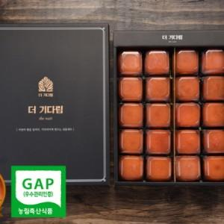

【상세/제작정보】

【인쇄/포장옵션】 | 인쇄불가 / 포장불가능

【공급단가】 | 수량 | 50~ | 100~ | 500~ | 1,000~ | 2,000~
*VAT별도 | 단가 | 41,870원 | 41,200원 | 40,200원 | 39,190원 | 38,520원

【상품 URL】 | http://www.easy1.co.kr/src/goods_detail.php?gdno=31377

